EngineeringMode
MRD Questions&Answers
Questions |  |  |  |  |  |  |  | Answers |  |  | Question Status | Remark 备注
No. | Req ID 需求ID | Source 问题来源 | Type 问题类型 | Question Description 问题描述 | Who 提交人员 | Date 提交日期 | Priority 优先级 | Action / Analysis 行动/分析 | Who 回复人员 | Date 回复日期 | Status 问题状态
1 | 110 | Feature List |  | 未提供Baidu 相关FO的联系方式，无法整理Baidu所需的Engineering Mode需求 | Wang Dong | 2020-01-14 | 高 | 已经提供FO罗铭浩<luominghao@baidu.com>，且百度给出消息不属于产品模块。Fin建议提供一个进入窗口留由百度显示，如百度无需求将展示空白信息即可。在MRD中对此进行描述。 | 孙颖 | 2020-01-16 | Closed
2 | 110 | MRD |  | 优先Follow Ford提供的H39界面的要求 | Wang Fin | 2020-01-17 | 高 | 已经在V02版MRD中进行具体的描述 | Wang Dong | 2020-01-31 | Closed
3 | 110 | HMI/MRD |  | 进入工程模式后，直接显示Speaker Walk Around 的测试界面，可以点击取消/结束，或等待测试结束后进入工程模式的详细界面 | Wang Fin | 2020-01-17 | 高 | 已经在V02版MRD中进行具体的描述 | Wang Dong | 2020-01-31 | Closed
4 | 110 | HMI/MRD |  | 注意SDM是对Display的诊断，不是驾驶模式，此信息是通过I2C信号查询的 | Wang Fin | 2020-01-17 | 高 | 已经在V02版MRD中进行具体的描述 | Wang Dong | 2020-01-31 | Closed
5 | 110 | HMI/MRD |  | Test 模式优先使用Ford提供的界面，如由Desay自己的也可以加入 | Wang Fin | 2020-01-17 | 高 | 已经在V02版MRD中进行具体的描述 | Wang Dong | 2020-01-31 | Closed
6 | 110 | HMI/MRD |  | 注意IVSU模块，此模块是对软件中的子软件包信息(名称、版本等)展示 | Wang Fin | 2020-01-17 | 高 | 已经在V02版MRD中进行具体的描述 | Wang Dong | 2020-01-31 | Closed
7 | 110 | HMI/MRD |  | Tones 模块可以不用做， | Wang Fin | 2020-01-17 | 高 | 已经在V02版MRD中进行具体的描述 | Wang Dong | 2020-01-31 | Closed
8 | 110 | HMI/MRD |  | DSP模块是根据车型进行配置的，需要在MRD中体现包括可配置参数 | Wang Fin | 2020-01-17 | 高 | 已经在V02版MRD中进行具体的描述 | Wang Dong | 2020-01-31 | Closed
9 | 110 | HMI/MRD |  | EFP/ICP 参考Ford的界面，根据收到的信息进行展示，EFP通过CAN接收，ICP通过LIN 接收 | Wang Fin | 2020-01-17 | 高 | 已经在V02版MRD中进行具体的描述 | Wang Dong | 2020-01-31 | Closed
10 | 110 | HMI/MRD |  | Test 模式，此模式是用于产线对车辆状态的一个检查，重点检查GNSS信号的连接状态， | Wang Fin | 2020-01-17 | 高 | 已经在V02版MRD中进行具体的描述 | Wang Dong | 2020-01-31 | Closed
11 | 110 | HMI/MRD |  | GNSS信号的展示需要用图形展示 | Wang Fin | 2020-01-17 | 高 | 已经在V02版MRD中进行具体的描述 | Wang Dong | 2020-01-31 | Closed
12 | 110 | HMI |  | 如附件1中所示的界面中，HMI要求在AHU Diagnostic中如果选择Speaker Walk-Around Test选项，需退出工程模式；而在DSP Diagnostics界面中，需要跳转到界面1进行显示。 在Phase4的项目中是否延续此功能要求。 | Wang Dong | 2020-01-30 | 高

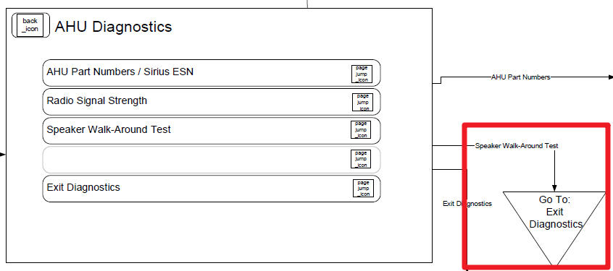
 | Question12

